納品書
年 月 日
納品書 兼 領収書
 |  |  | 〒
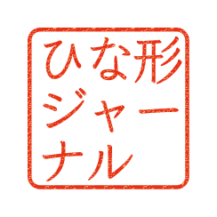
 |  |  | TEL:
 | 御中 |  | FAX:
 |  |  | かきくこけこ株式会社

下記の通り、領収致しました。

合計金額 | ¥6,480-

品名 |  |  | 単価 | 数量 | 単位 | 金額
 |  |  | 300 | 20 | 個 | 6,000

 |  |  | 小計 |  |  | ¥6,000
 | 税率 | 8% | 消費税 |  |  | ¥480
 |  |  | 合計 |  |  | ¥6,480
■振込先 名義：カ）カキクケコショウジ |  |  | 〒
○○銀行 |  | ○○支店 | TEL:
※お振込手数料は御社ご負担にてお願い致します。 |  |  | FAX:
 |  |  | かきくこけこ株式会社
備考

